设计正文
1.功能简述

 | 1.1 登录流程

 | 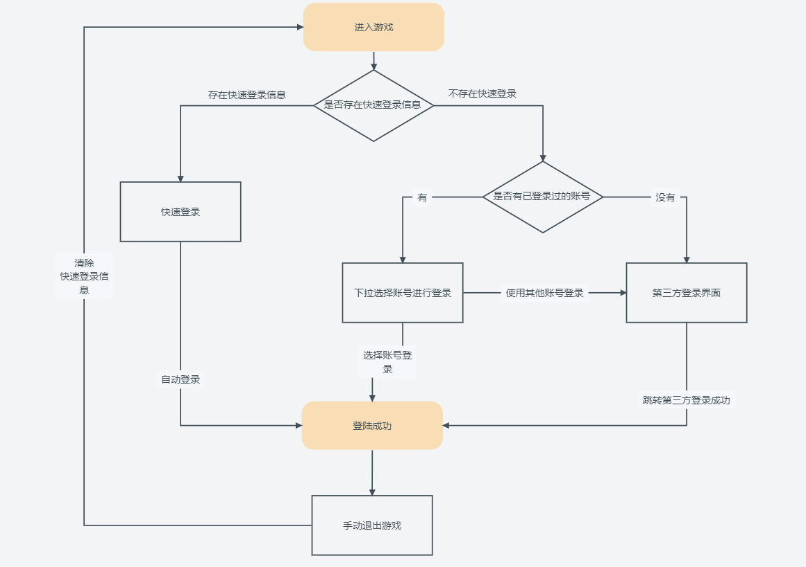 |  |  |  |  | 顶部显示账号名称 或者第三方图标+用户名
 |  |  |  |  |  | 顶部的用户名条在开始登录开始加载时往下显示，然后在进入到主界面完成后1s后开始执行消失动画
 |  |  |  |  |  | 消失动画为：图片往上移动至屏幕外，同时透明度降低
 |  |  |  |  |  | 出现动画为：图片从正上方往下移动，同时透明度增加

2.登录界面

 | 2.1 界面元素
 |  |  |  |  | 
 |  | 登录界面包含：
 |  |  | 登录背景图
 |  |  | 版本号
 |  |  | 年龄提示
 |  |  | 游戏名称图片（根据多语言更改）
 |  |  | 审核通过标识（国服）
 |  |  | 开始游戏按钮

 | 2.2 登录流程

 |  | 登录弹窗：
 |  |  | 点击X，返回弹窗上一级，没有上一级则关闭弹窗 |  | 
 |  |  | 用户协议前面的按钮默认不选中，玩家如果不选中，点击第三方图片进行登录的时候会进行提示
 |  |  | 点击对应的登录方式后，跳转至第三方界面

 |  | 选择账号弹窗： |  |  | 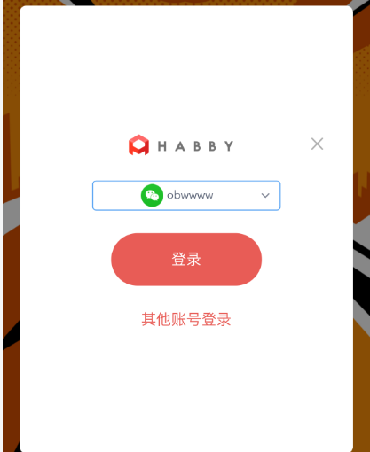
 |  |  | 玩家在当前机器成功登录的账号，对应的账号信息都会记录到本地，后续登录的时候
 |  |  |  | 可以进行选择快速登录
 |  |  | 点击其他账号登录时，展示登录弹窗

 |  | 加载登录界面： |  |  | 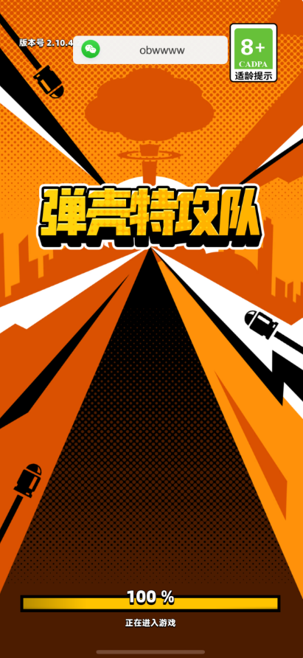
 |  |  | 在加载登录的时候，从界面顶部会逐渐出现玩家登录的账号信息
 |  |  | 进入主界面2秒钟后，开始隐藏消失
 |  |  | 动画表现同其他app/游戏的常用出现消失动画
 |  |  |  | 向下移动同时透明度增加
 |  |  |  | 向上移动同时透明度减少

